CollectiveAccess
Image | Object | Description | Date
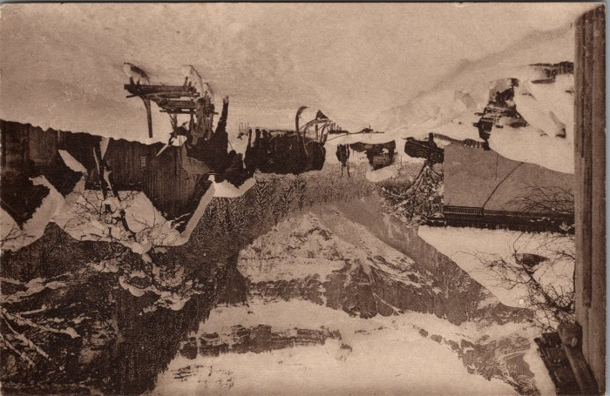 | Descente des foins à Nambride l’hiver (2-3336) | Descente des foins à Nambride l’hiver
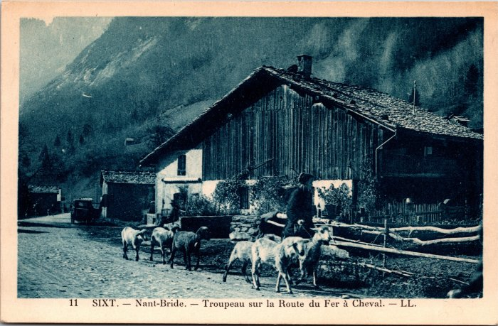 | Troupeau de moutons sur la route du Fer-à-Cheval à Nambride (2-3955) | Troupeau de moutons sur la route du Fer-à-Cheval à Nambride

